Sheet1

运行

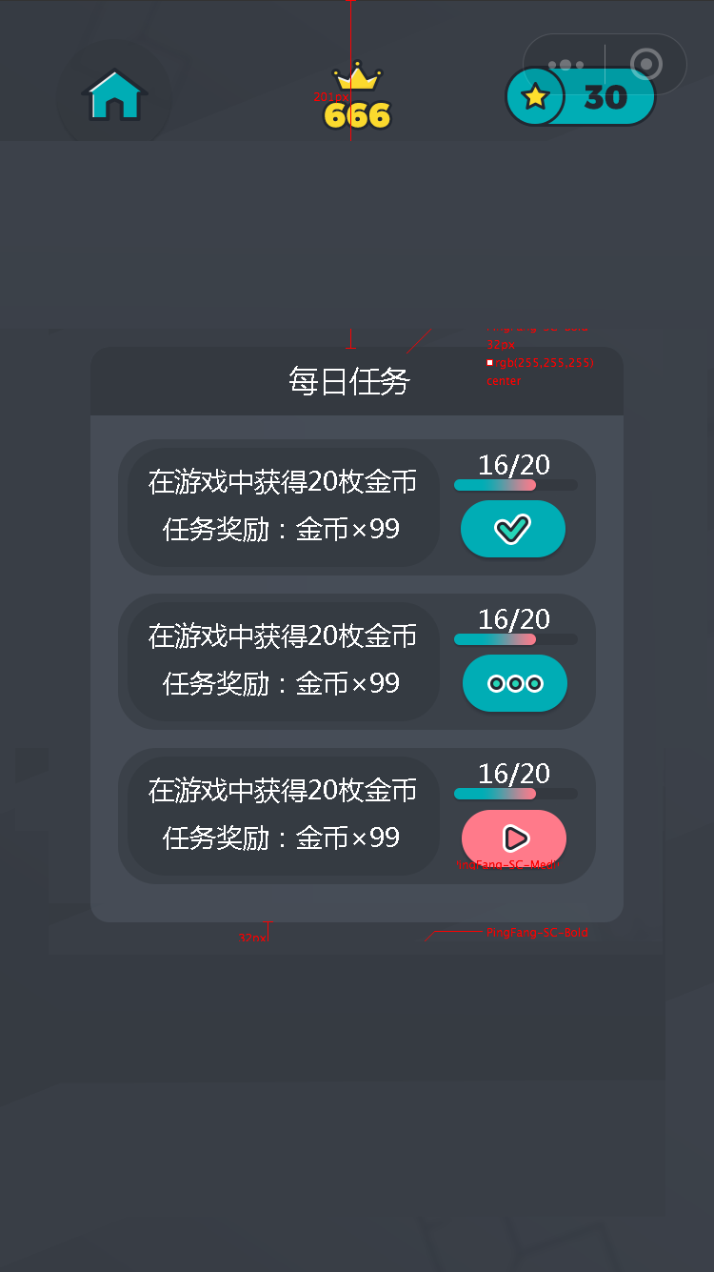
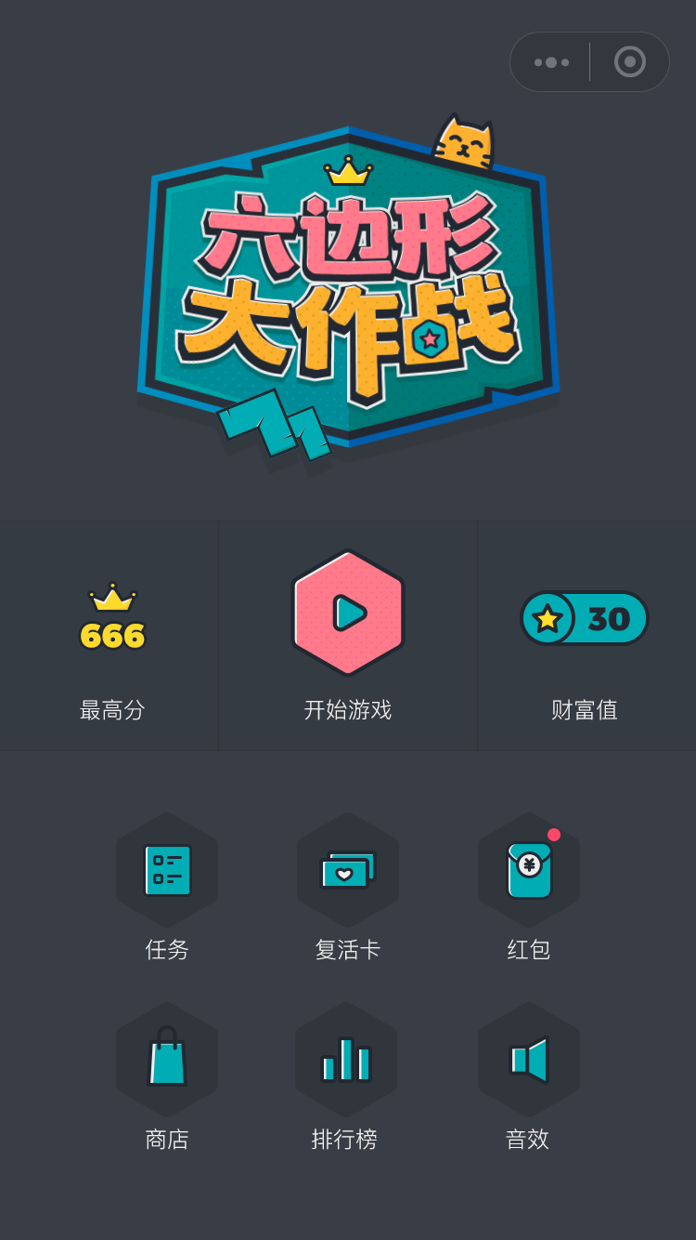
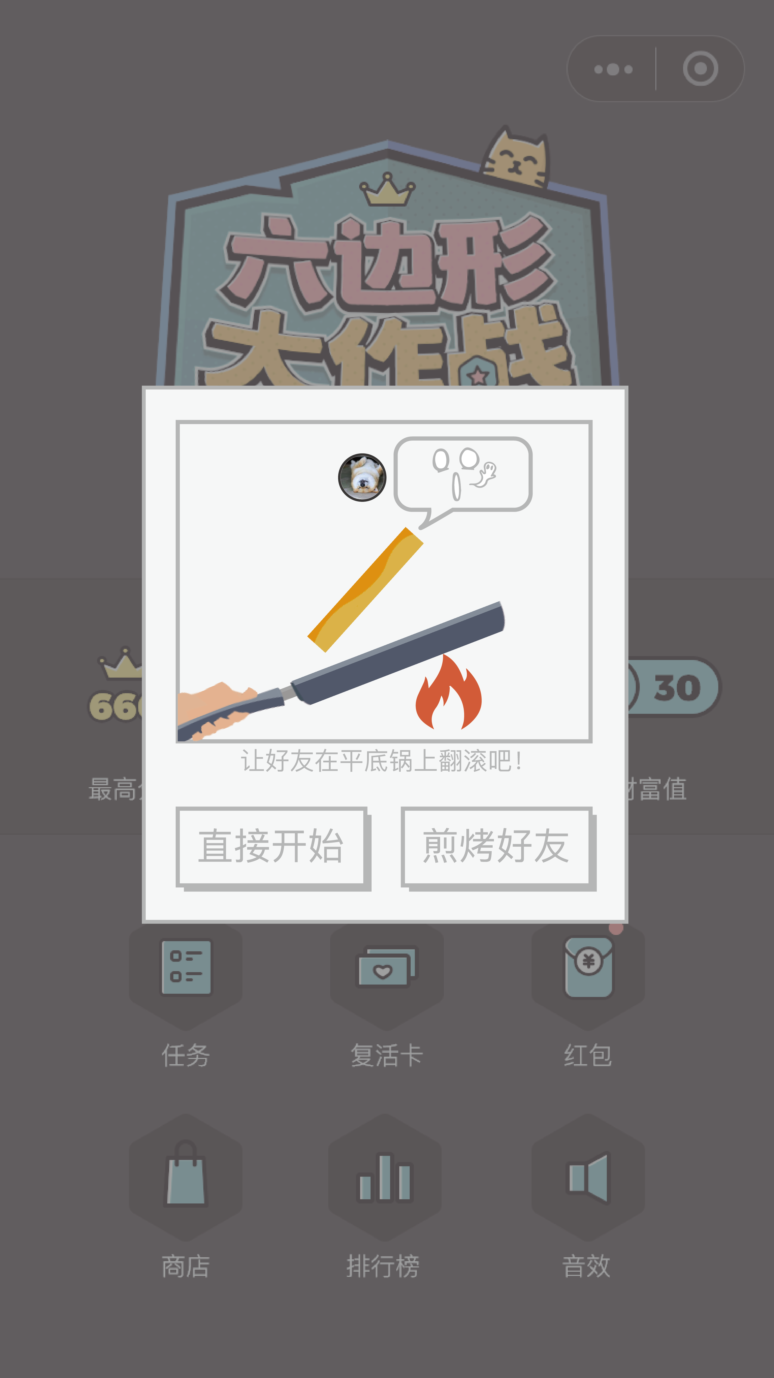
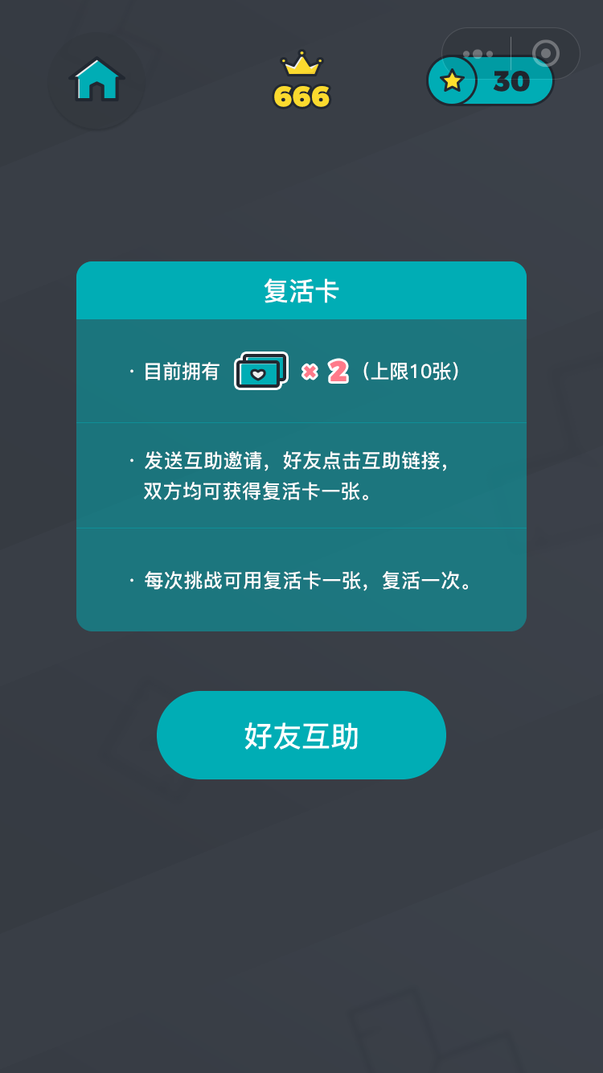

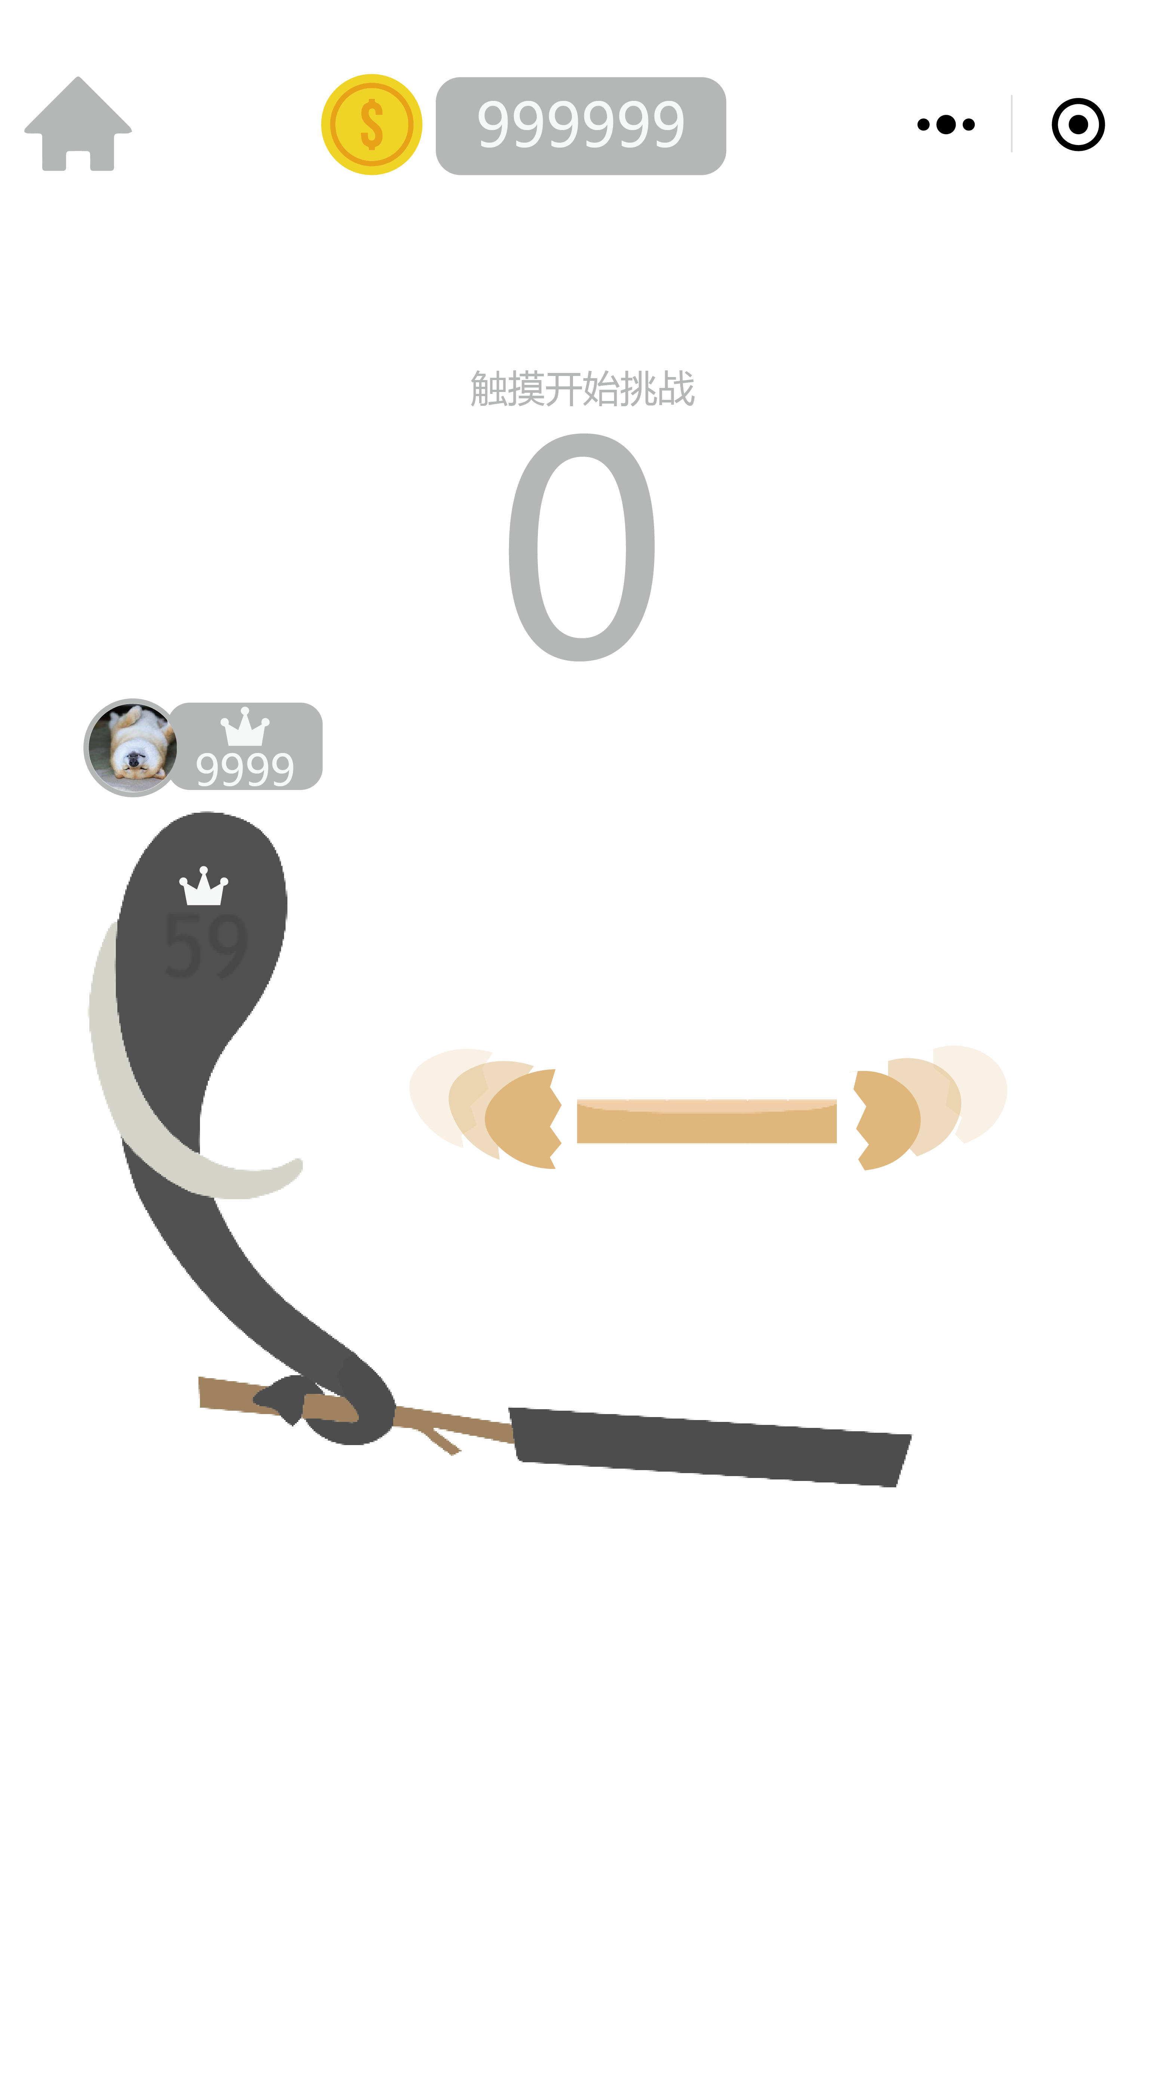
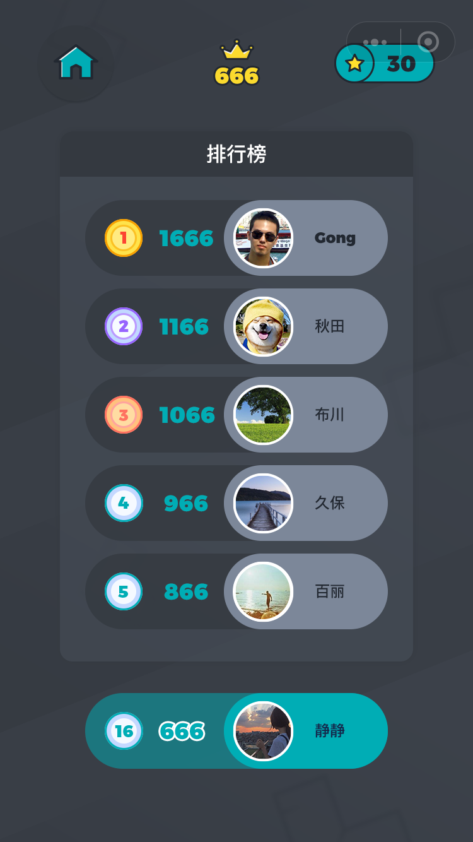

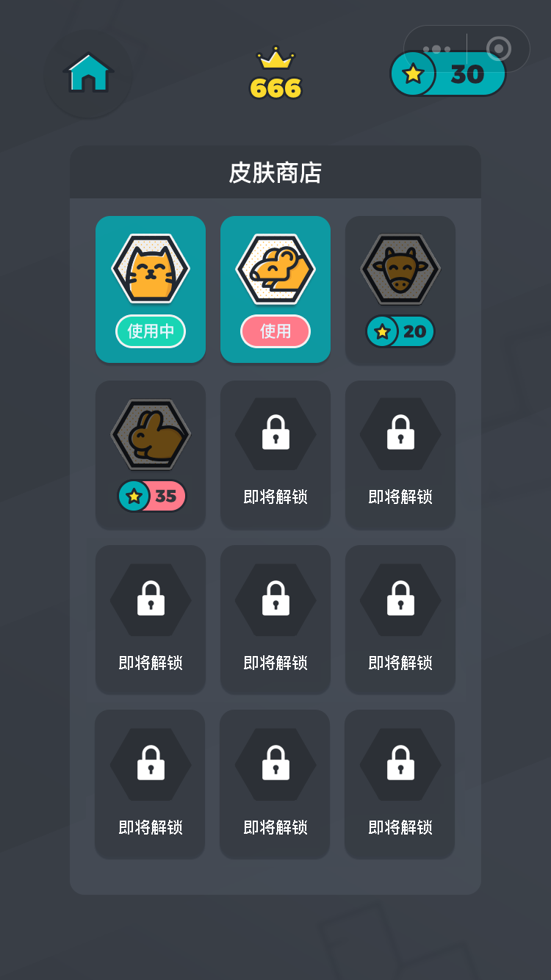

玩家获得若干分数

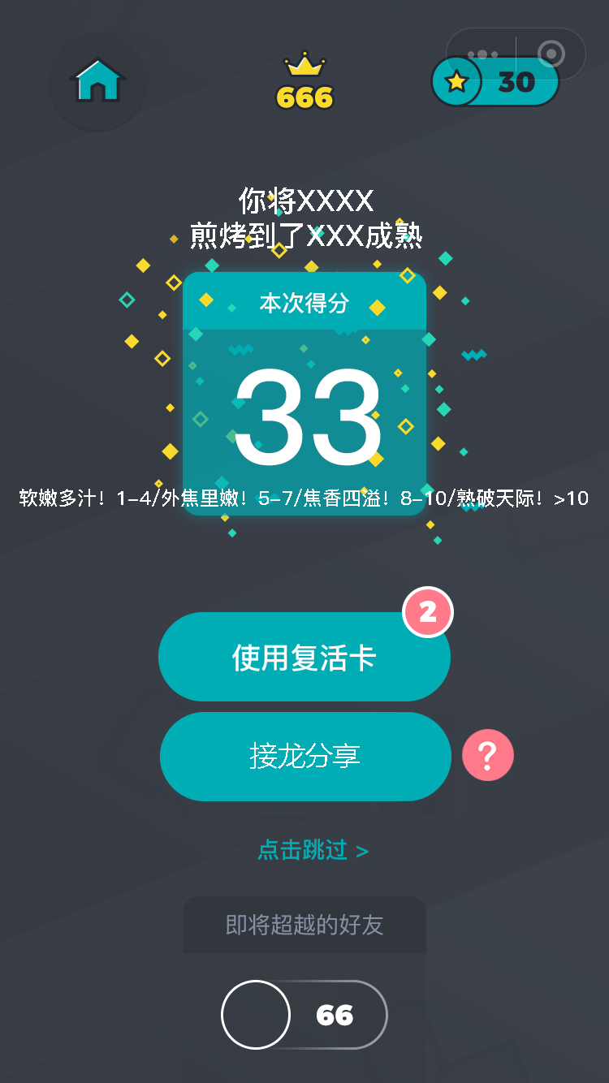
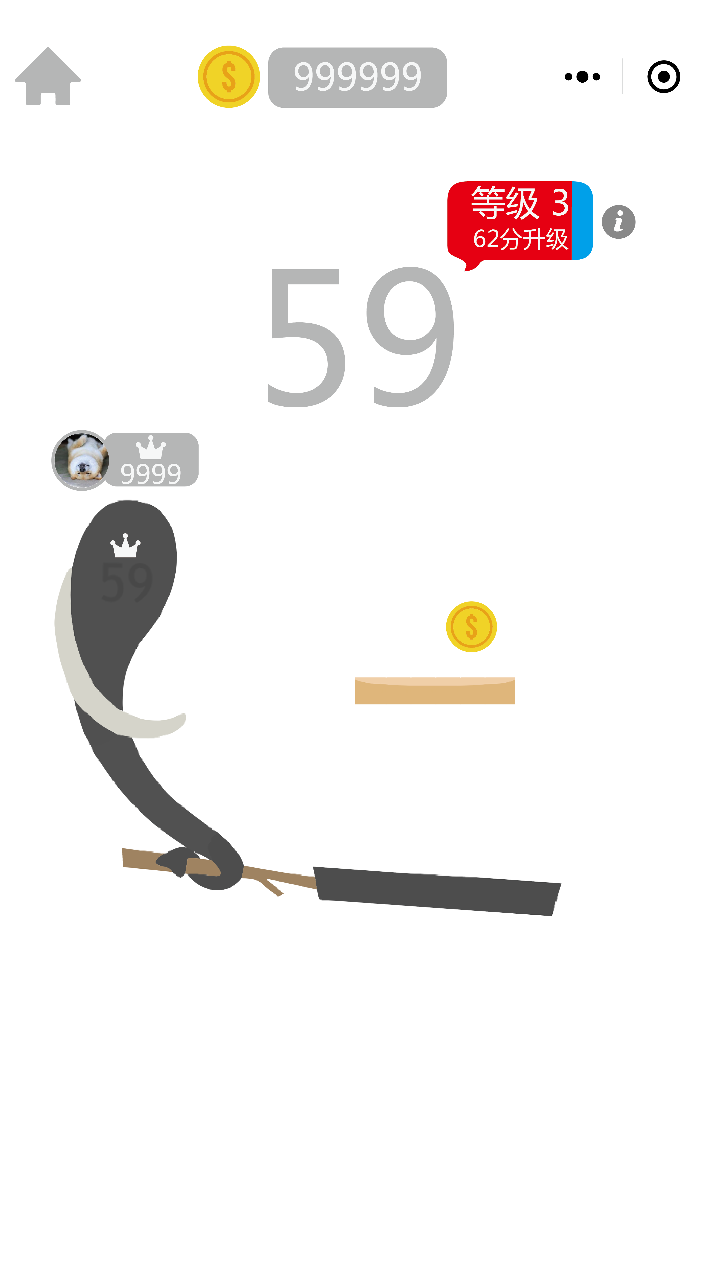
查看等级相关信息
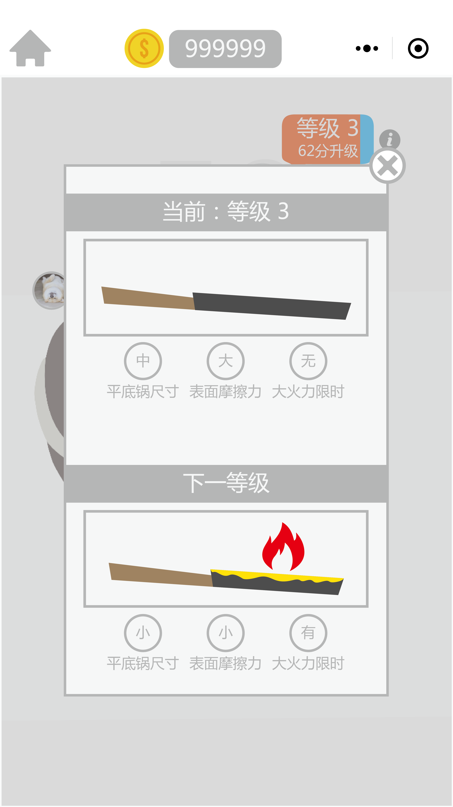

饼与左右下三个方向任一空气墙发生碰撞

在原等级原分数复活，重新生成一张饼

https://modao.cc/app/cM0ksl1BZJY83AhkHbTOpbEcXYoJnj7
在此页面停止操作6秒后进入下一页面
累计达到升级分数时，
先在屏幕中间播升级成功特效，再切至下一界面

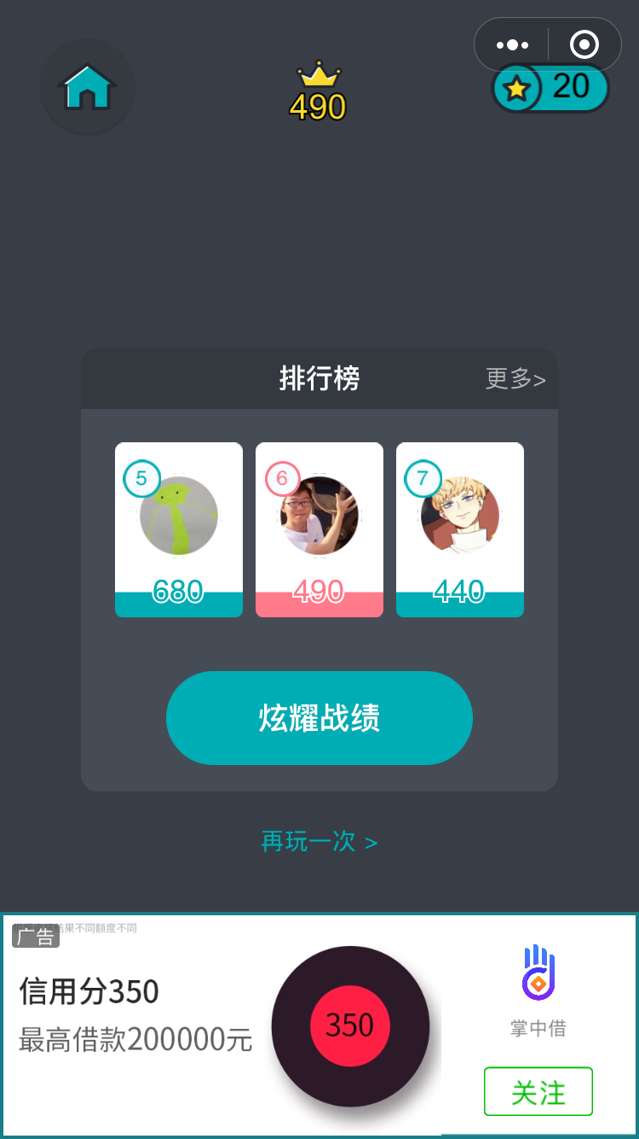
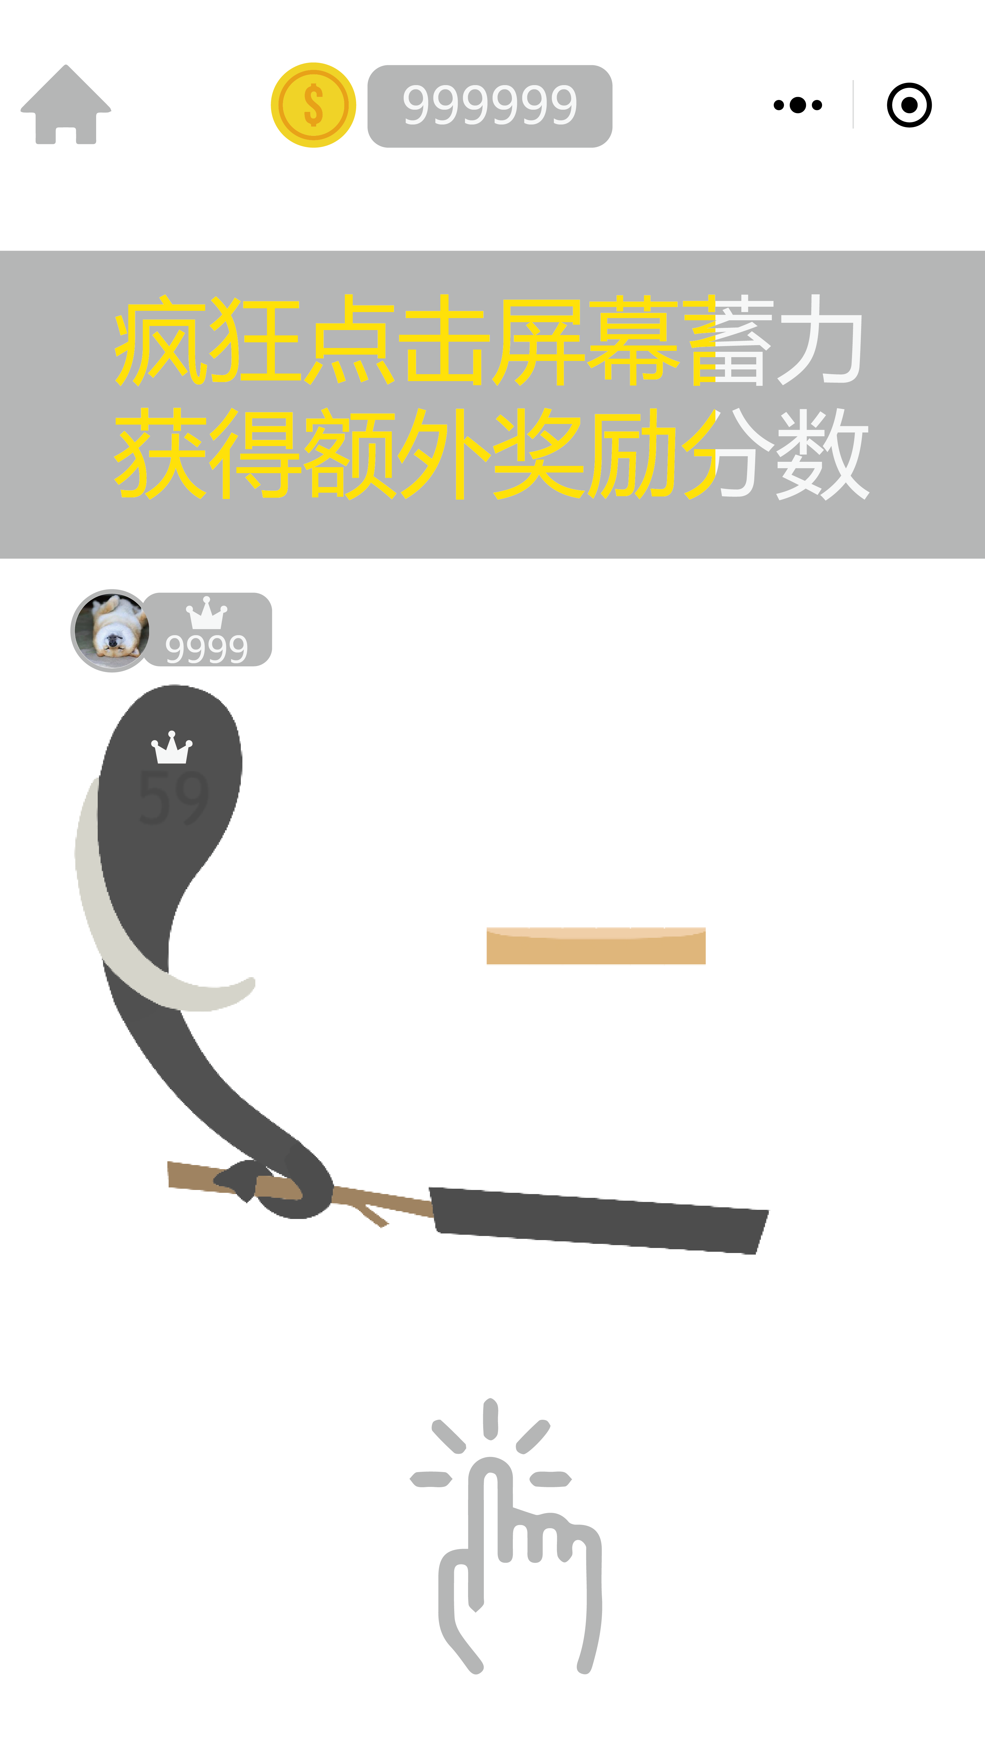

饼从空中动画往返，自动接至中心，自动翻转几次获得奖励分数，播放等级相关动画（尺寸变化等）

指引玩家连续点击屏幕，倒计时结束后自动把饼抛上空中

